상품제안서
쥬트백 3종 | 상품코드: F30955

 |  |  |  |  |  |  | 02-412-0044 | www.easy1.co.kr
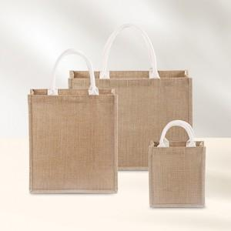

【상세/제작정보】 | 1컬러,1사이즈,1개 구성 발주전 색상재고 먼저 확인 부탁드립니다 인쇄 시안 내 빼다, 누끼가 있을 시 인쇄비가 추가 될 수 있습니다 제품의 색상, 인쇄 색상은 화면과 다소 차이가 있을 수 있습니다

【인쇄/포장옵션】 | 실크, 풀칼라 / OPP(비닐)

【공급단가】 | 수량 | 100~ | 300~ | 500~ | 1,000~ | 3,000~
*VAT별도 | (소)210*230*140 | 4,810원 | 4,730원 | 4,620원 | 4,440원 | 4,250원
 | (중)320*360*160 | 5,590원 | 5,500원 | 5,370원 | 5,160원 | 4,940원
 | (대)450*340*160 | 6,240원 | 6,140원 | 6,000원 | 5,760원 | 5,520원

【상품 URL】 | https://dev.easy1.co.kr:443/src/goods_detail.php?gdno=30955

